V1.1R
 |  |  |  |  |  |  |  |  |  |  |  |  | NT26F6B0系列 |  | NT26F6D0系列
 | Pad Name | Notes | paddr [8:2] | Powerup default | Alt Func0 | Alt Func1 | Alt Func2 | Alt Func3 | Alt Func4 | Alt Func5 | Alt Func6 | Alt Func7 | Modle Pin Name | Modle Pin Num | Modle Pin Name | Modle Pin Num1 | 黄色表示： | 仅718PM芯片支持
SWD | SWCLK0 | AP | 11 | I&PU | SWCLKA | SWCLKC |  |  | GPIO16 |  |  |  | GPIO16 | 97 | CAM_RST_N | 103 | 淡绿色表示： | 更改名称
 | SWDIO0 | AP | 12 | I&PU | SWDIOA | SWDIOC |  |  | GPIO17 |  |  |  | GPIO17 | 100 | MIAN_DCD | 21
 | SWCLK1 | CP | 13 | I&PU | SWCLKC | USP2_LRCK | I2C0_SCL | I2C1_SCL | GPIO18 | PWM0 | KPC_R4 |  | I2C_SCL | 67 | CAM_I2C0_SCL | 57
 | SWDIO1 | CP | 14 | I&PU | SWDIOC | USP2_LSPI_TE | I2C0_SDA | I2C1_SDA | GPIO19 | PWM1 | KPC_C4 |  | I2C_SDA | 66 | CAM_I2C0_SDA | 58
GPIO | GPIO0 | USBboot | 15 | I&PD | GPIO0 |  |  |  |  |  | KPC_R4 |  | USB_BOOT | 82 | USB_BOOT | 82
 | GPIO1 |  | 16 | NI&NP | GPIO1 | USP2_LSPI_D3 | UART1_DCDn | UART1_RTSn | PWM1n | PWM0 | KPC_R3 |  | MAIN_CTS/ SPK_P | 22/5(条件可用) | MAIN_RTS | 22
 | GPIO2 |  | 17 | NI&NP | GPIO2 | USP2_LSPI_D2 | UART1_DTRn | UART1_CTSn | ONEW | PWM1 | KPC_R2 | USP2_LSPI_TE | MAIN_RTS/ SPK_N | 23/6(条件可用) | MAIN_CTS | 23
 | GPIO3 |  | 18 | NI&NP | GPIO3 | USP1_MCLK | USP1_DCX | USP2_LSPI_RCLK | ONEW | PWM2 | KPC_C4 |  | CAM_MCLK | 54 | CAM_MCLK | 54
 | GPIO4 |  | 19 | NI&NP | GPIO4 | USP1_BCLK | I2C1_SDA | UART1_RTSn | USIM1_URSTn | USP2_LSPI_D4 | KPC_R1 |  | CAM_SPI_CLK/ USIM2_RST | 80/63 | CAM_SPI_CLK | 80
 | GPIO5 |  | 20 | NI&NP | GPIO5 | USP1_LRCK | I2C1_SCL | UART1_CTSn | USIM1_UCLK | USP2_LSPI_D5 | KPC_R0 |  | CAM_PWDN/ USIM2_CLK | 81/62(条件可用) | CAM_PWDN | 81
 | GPIO6 |  | 21 | NI&NP | GPIO6 | USP1_DIN | UART2_RXD | UART1_RTSn | USIM1_UIO | USP2_LSPI_D6 | KPC_C3 |  | CAM_SPI_DATA0/ USIM2_DATA | 55/64(条件可用) | CAM_SPI_DATA0 | 55
 | GPIO7 |  | 22 | NI&NP | GPIO7 | USP1_DOUT | UART2_TXD | UART1_CTSn | ONEW | USP2_LSPI_D7 | KPC_C2 |  | CAM_SPI_DATA1 | 56 | CAM_SPI_DATA1 | 56
 | GPIO8 |  | 23 | NI&NP | GPIO8 | SPI0_SSn0 | I2C1_SDA | UART2_RTSn | UART0_RTSn |  |  |  | GPIO8/SPI_CS | 83 | I2C1_SDA | 66
 | GPIO9 |  | 24 | NI&NP | GPIO9 | SPI0_MOSI | I2C1_SCL | UART2_CTSn | UART0_CTSn |  |  |  | GPIO9/SPI_MOSI | 85 | I2C1_SCL | 67
 | GPIO10 |  | 25 | NI&NP | GPIO10 | SPI0_MISO |  | UART2_RXD |  |  |  |  | GPIO10/SPI_MISO | 84 | AUX_RXD | 28
 | GPIO11 |  | 26 | NI&NP | GPIO11 | SPI0_SCLK | SPI1_SSn1 | UART2_TXD |  |  |  |  | GPIO11/SPI_SCLK | 86 | AUX_TXD | 29
 | GPIO12 |  | 27 | NI&NP | GPIO12 | SPI1_SSn0 | UART1_RTSn | UART2_RXD | USIM1_UIO | UART3_RTSn | KPC_C1 | CAN_RXD | AUX_RXD | 28 | USIM2_DATA | 64(条件可用)
 | GPIO13 |  | 28 | NI&NP | GPIO13 | SPI1_MOSI | UART1_CTSn | UART2_TXD | USIM1_URSTn | UART3_CTSn | KPC_C0 | CAN_TXD | AUX_TXD | 29 | USIM2_RST | 63
 | GPIO14 |  | 29 | NI&NP | GPIO14 | SPI1_MISO | I2C0_SDA | UART3_RXD | USIM1_UCLK | PWM0 | KPC_C3 | CAN_STB | CAM_I2C_SDA | 58 | USIM2_CLK | 62(条件可用)
 | GPIO15 |  | 30 | NI&NP | GPIO15 | SPI1_SCLK | I2C0_SCL | UART3_TXD | USP2_MCLK | PWM1 | KPC_C2 |  | CAM_I2C_SCL | 57 | LCD_RST | 49
 | GPIO16 |  | 31 | NI&NP | GPIO16 | UART0_RXD | I2C0_SDA |  |  |  |  |  | DBG_RXD | 38 | DBG_RXD | 38
 | GPIO17 |  | 32 | NI&NP | GPIO17 | UART0_TXD | I2C0_SCL |  |  |  |  |  | DBG_TXD | 39 | DBG_TXD | 39
 | GPIO18 | LPUART | 33 | NI&NP | GPIO18 | UART1_RXD |  |  |  |  |  |  | MAIN_RXD | 17 | MAIN_RXD | 17
 | GPIO19 | LPUART | 34 | NI&NP | GPIO19 | UART1_TXD |  |  |  |  |  |  | MAIN_TXD | 18 | MAIN_TXD | 18
Audio | GPIO29 |  | 35 | NI&NP | GPIO29 | USP0_BCLK |  |  |  | PWM0 |  |  | PCM_CLK | 30 | PCM_CLK | 30
 | GPIO30 |  | 36 | NI&NP | GPIO30 | USP0_LRCK |  |  |  | PWM1 |  |  | PCM_SYNC | 31 | PCM_SYNC | 31
 | GPIO31 |  | 37 | NI&NP | GPIO31 | USP0_DIN |  |  | USP1_MCLK | PWM2 |  |  | PCM_DIN | 32 | PCM_DIN | 32
 | GPIO32 |  | 38 | NI&NP | GPIO32 | USP0_DOUT |  |  |  | PWM3 |  |  | PCM_DOUT | 33 | PCM_DOUT | 33
 | GPIO33 |  | 39 | NI&NP | GPIO33 | USP0_MCLK | USP0_DCX |  |  | PWM4 |  |  | PCM_MCLK | 26 | I2S_MCLK | 26
LSPI | GPIO34 |  | 40 | NI&NP | GPIO34 | USP2_BCLK | I2C0_SDA | UART3_RXD | USP2_BCLK | USP2_LSPI_WCLK |  |  | LCD_SPI_CLK | 53 | LCD_CLK | 53
 | GPIO35 |  | 41 | NI&NP | GPIO35 | USP2_LRCK | I2C0_SCL | UART3_TXD | USP2_LRCK | USP2_LRCK |  |  | LCD_SPI_CS | 52 | LCD_CS | 52
 | GPIO36 |  | 42 | NI&NP | GPIO36 | USP2_DIN | I2C1_SCL | UART0_RTSn | USP2_DIN | USP2_LSPI_D1 |  |  | LCD_RST/ MAIN_DCD | 49/21 | LCD_TE | 78
 | GPIO37 |  | 43 | NI&NP | GPIO37 | USP2_DOUT | I2C1_SDA | UART0_CTSn | USP2_LSPI_D0 | USP2_LSPI_D0 |  |  | LCD_SPI_OUT | 50 | LCD_SIO | 50
 | GPIO38 |  | 44 | NI&NP | GPIO38 | USP2_MCLK | USP2_DCX |  | USP2_LSPI_D1 | USP2_DCX |  |  | LCD_SPI_RS | 51 | LCD_SDC | 51
AON GPIO | AGPIOWU0 | WKEUP3 | 45 | NI&NP | GPIO20 |  |  | PWM4n | FEM7 | PWM3 | KPC_C2 |  | AGPIOWU0 | 102 | AGPIOWU0 | 5
 | AGPIOWU1 | WKEUP4 | 46 | NI&NP | GPIO21 |  |  | PWM3n | FEM6 | PWM4 | KPC_C3 |  | AGPIOWU1 | 74/107 | AGPIOWU1 | 6
 | AGPIOWU2 | WKEUP5 | 47 | NI&NP | GPIO22 |  |  | PWM4n | FEM5 | PWM5 | KPC_C4 |  | MAIN_DTR | 19 | MAIN_DTR | 19
 | AGPIO3 | APWM0 | 48 | NI&NP | GPIO23 |  |  | PWM1n | FEM4 | PWM0 | KPC_R4 |  | AGPIO3 | 99(条件可用) | AGPIO3 | 100
 | AGPIO4 | APWM1 | 49 | NI&NP | GPIO24 |  |  | PWM0n | FEM3 | PWM1 | KPC_R3 |  | MAIN_RI | 20 | AGPIO4 | 101
 | AGPIO5 | APWM2 | 50 | NI&NP | GPIO25 |  |  | PWM3n | FEM2 | PWM2 | KPC_R2 | CAN_RXD | AGPIO5 | 106 | NET_STATUS | 16
 | AGPIO6 |  | 51 | NI&NP | GPIO26 |  |  | PWM2n | FEM1 | PWM3 | KPC_R1 | CAN_TXD | STATUS | 25 | STATUS | 25
 | AGPIO7 |  | 52 | NI&NP | GPIO27 |  |  | PWM5n | FEM0 | PWM4 | KPC_R0 | CAN_STB | NET_STATUS | 16 | MAIN_RI | 20
 | AGPIO8 |  | 53 | NI&NP | GPIO28 |  |  | PWM4n | ONEW | PWM5 | CAN_STB | CAN_RXD | LCD_TE | 78 | AGPIO8 | 74
AON | WAKEUP0 |  |  |  | WAKEUP0 |  |  |  |  |  |  |  | WAKEUP0 | 101 | WAKEUP0 | 87
 | WAKEUP1 |  |  |  | WAKEUP1 |  |  |  |  |  |  |  | WAKEUP1/ USB_VBUS | 105/61 (USB_VBS使用) | USB_VBUS | 61
 | WAKEUP2 |  |  |  | WAKEUP2 |  |  |  |  |  |  |  | USIM_DET | 79 (USIM_DET使用) | USIM_DET | 79
 | PWRKEY |  |  |  | PWRKEY |  |  |  |  |  |  |  | PWRKEY | 7 | PWRKEY | 7
 | CHRG_DET |  |  |  | CHRG_DET |  |  |  |  |  |  |  | CHRG_PAD | 75 | CHG_DET | 97
ADC | ADC0 |  |  |  |  |  |  |  |  |  |  |  | ADC2 | 77 | ADC0 | 9
 | ADC1 |  |  |  |  |  |  |  |  |  |  |  | ADC3 | 76 | ADC1 | 96
 | ADC2 |  |  |  |  |  |  |  |  |  |  |  | ADC0 | 9 | ADC2 | 77
 | ADC3 |  |  |  |  |  |  |  |  |  |  |  | ADC1 | 96 | ADC3 | 76

 | 说明：
 | NI&NP：非输入模式且无上下拉；
 | AGPIO：配置AIO电源启动时才会正常输入输出，并在HIB会保持电平输出；
 | USP：通用串行接口，例如LSPI，CSPI，I2S等。
 | 由于芯片底层占用了TIMER5，所以PWM5通道不能作为PWM输出使用
 | SWD：paddr(11-14) 4个引脚在开机时底层硬件会配置为输入上拉，软件无法控制，如果客户外设对开机IO跳变敏感则应避免使用该IO。

 | 特殊引 脚说明 | 说明：此部分适用于标准为红色引脚 | 适用模组型号 | 内部连接方式 | 使用注意事项
 |  | SPK_P | NT26F6B0 |  | 1、主要用于PWM、也可以用于GPIO，GPIO翻转速率需要在2KHz以下。 2、不可以用于外部供电引脚，可能会有压降。
 |  | SPK_N
 |  | USIM2_CLK（62） | NT26F6D0 |  | 1、不用卡二功能，APGIO8需要设置浮空，方可使用正常PIN62
 |  |  | NT26F6B0 | 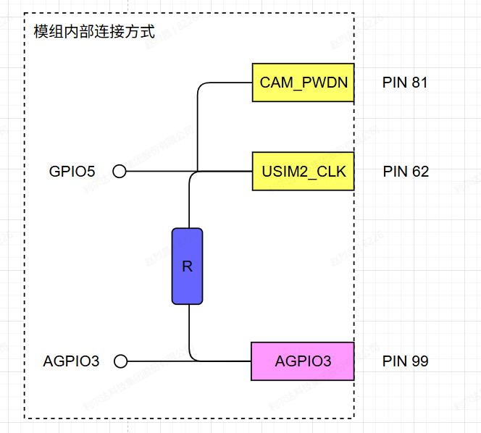 | 1、不用卡二功能，APGIO3需要设置浮空，方可使用正常PIN62 或 PIN81。
 |  | USIM2_DATA(64) | NT26F6D0 |  | 1、PIN64 PIN55内部上拉到 SIM_LDO（0V/1.8V/3.0V 动态切换），SIM_LDO电压不可控，禁止直接使用。如需例外，必须联系利尔达评估外设兼容性。
 |  |  | NT26F6B0 | 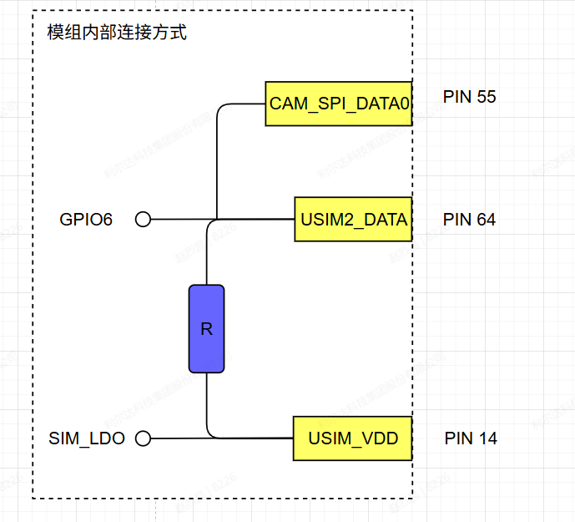
 |  | USB_VBUS | NT26F6B0 |  | 1、正常用于接USB的VBUS引脚，通过该引脚控制USB使能或去使能。 2、如果不接USB的VBUS引脚，也可以作为中断引脚，外部电压需在2.2V以上。 3、不可做用于输出引脚。
 |  |  | NT26F6D0
 |  | USIM_DET使用 | / |  | 1、如果不接SIM卡的USIM_DET引脚，则可以单独作为输入唤醒引脚。
 |  | Other | 下载该文件，点击右上角详见批注描述。

